加权留存曲线
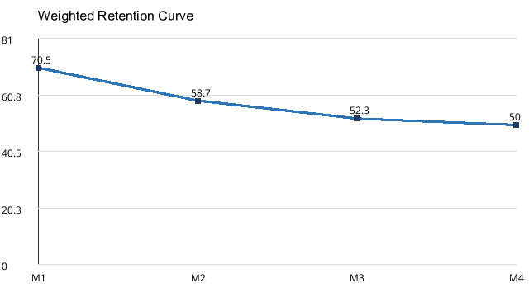
Month | Weighted Retention
M1 | 70.5%
M2 | 58.7%
M3 | 52.3%
M4 | 50.0%

